土地敏感性分析
使用说明： | 1、选择地价变化的方式，可选按照步长或比例进行变化，在D7下拉选框中进行选择； 2、填写需要变化的步长或比例，点击开始计算； 3、如所需行数较多，可将全部单元格公式下拉，重新计算； 4、本测算的对比数为项目公司利润。

开始计算
参数设置
土地敏感分析参数 |  |  | 一、土地敏感性分析
起拍价 | 813 | 万元/亩,链接总表，不可调整
请选择变化方式 | 步长
步长 | 20.00 | 万元/亩，可调整
加价是否有票 |  | 是
 |  |  |  |  |  |  |  |  |  |  |  |  | 模拟开始行
序号 | 土地价格（万/亩） | 土地总价（万） | 楼面地价（元/㎡） | 项目净利润总额（万） | 每亩净利润（万/亩） | 单方净利润（元/㎡） | 销售净利率（不含税收入） | 销售净利率（含税收入） | 土地成本获利倍数 | 毛利总额（万） | 毛利（单方） | 毛利率 | 土地价格增加 | 62215
1 | 813 | 152,857 | 8,000 | 75,810 | 403 | 3,968 | 21.8% | 19.6% | 0.50 | 101,080 | 5,290 | 29.1% | - | 75810
2 | 833 | 156,618 | 8,197 | 75,534 | 402 | 3,953 | 21.7% | 19.6% | 0.48 | 100,712 | 5,271 | 29.0% | 20.00 | 75534
3 | 853 | 160,379 | 8,394 | 75,258 | 400 | 3,939 | 21.6% | 19.5% | 0.47 | 100,344 | 5,252 | 28.9% | 40.00 | 75258
4 | 873 | 164,140 | 8,591 | 74,975 | 399 | 3,924 | 21.6% | 19.4% | 0.46 | 99,966 | 5,232 | 28.7% | 60.00 | 74975
5 | 893 | 167,901 | 8,787 | 74,687 | 397 | 3,909 | 21.5% | 19.3% | 0.44 | 99,583 | 5,212 | 28.6% | 80.00 | 74687
6 | 913 | 171,662 | 8,984 | 74,400 | 396 | 3,894 | 21.4% | 19.3% | 0.43 | 99,200 | 5,192 | 28.5% | 100.00 | 74400
7 | 933 | 175,423 | 9,181 | 74,113 | 394 | 3,879 | 21.3% | 19.2% | 0.42 | 98,817 | 5,172 | 28.4% | 120.00 | 74113
8 | 953 | 179,184 | 9,378 | 73,826 | 393 | 3,864 | 21.2% | 19.1% | 0.41 | 98,434 | 5,152 | 28.3% | 140.00 | 73826
9 | 973 | 182,945 | 9,575 | 73,538 | 391 | 3,849 | 21.1% | 19.0% | 0.40 | 98,051 | 5,132 | 28.2% | 160.00 | 73538
10 | 993 | 186,706 | 9,772 | 73,251 | 390 | 3,834 | 21.1% | 19.0% | 0.39 | 97,668 | 5,112 | 28.1% | 180.00 | 73251
11 | 1013 | 190,467 | 9,968 | 72,964 | 388 | 3,819 | 21.0% | 18.9% | 0.38 | 97,285 | 5,092 | 28.0% | 200.00 | 72964
12 | 1033 | 194,229 | 10,165 | 72,676 | 386 | 3,804 | 20.9% | 18.8% | 0.37 | 96,902 | 5,072 | 27.9% | 220.00 | 72676
13 | 1053 | 197,990 | 10,362 | 72,389 | 385 | 3,789 | 20.8% | 18.8% | 0.37 | 96,519 | 5,051 | 27.8% | 240.00 | 72389
14 | 1073 | 201,751 | 10,559 | 72,102 | 383 | 3,774 | 20.7% | 18.7% | 0.36 | 96,136 | 5,031 | 27.6% | 260.00 | 72102
15 | 1093 | 205,512 | 10,756 | 71,815 | 382 | 3,759 | 20.6% | 18.6% | 0.35 | 95,753 | 5,011 | 27.5% | 280.00 | 71815
16 | 1113 | 209,273 | 10,953 | 71,527 | 380 | 3,743 | 20.6% | 18.5% | 0.34 | 95,370 | 4,991 | 27.4% | 300.00 | 71527
17 | 1133 | 213,034 | 11,149 | 71,240 | 379 | 3,728 | 20.5% | 18.5% | 0.33 | 94,987 | 4,971 | 27.3% | 320.00 | 71240
18 | 1153 | 216,795 | 11,346 | 70,953 | 377 | 3,713 | 20.4% | 18.4% | 0.33 | 94,604 | 4,951 | 27.2% | 340.00 | 70953
19 | 1173 | 220,556 | 11,543 | 70,666 | 376 | 3,698 | 20.3% | 18.3% | 0.32 | 94,221 | 4,931 | 27.1% | 360.00 | 70666
20 | 1193 | 224,317 | 11,740 | 70,378 | 374 | 3,683 | 20.2% | 18.2% | 0.31 | 93,838 | 4,911 | 27.0% | 380.00 | 70378
21 | 1213 | 228,078 | 11,937 | 70,089 | 373 | 3,668 | 20.2% | 18.2% | 0.31 | 93,452 | 4,891 | 26.9% | 400.00 | 70089
22 | 1233 | 231,839 | 12,134 | 69,794 | 371 | 3,653 | 20.1% | 18.1% | 0.30 | 93,058 | 4,870 | 26.8% | 420.00 | 69794
23 | 1253 | 235,600 | 12,330 | 69,499 | 370 | 3,637 | 20.0% | 18.0% | 0.29 | 92,665 | 4,850 | 26.6% | 440.00 | 69499
24 | 1273 | 239,361 | 12,527 | 69,204 | 368 | 3,622 | 19.9% | 17.9% | 0.29 | 92,271 | 4,829 | 26.5% | 460.00 | 69204
25 | 1293 | 243,122 | 12,724 | 68,908 | 366 | 3,606 | 19.8% | 17.8% | 0.28 | 91,878 | 4,809 | 26.4% | 480.00 | 68908
26 | 1313 | 246,883 | 12,921 | 68,613 | 365 | 3,591 | 19.7% | 17.8% | 0.28 | 91,484 | 4,788 | 26.3% | 500.00 | 68613
27 | 1333 | 250,644 | 13,118 | 68,318 | 363 | 3,576 | 19.6% | 17.7% | 0.27 | 91,091 | 4,767 | 26.2% | 520.00 | 68318
28 | 1353 | 254,405 | 13,315 | 68,023 | 362 | 3,560 | 19.6% | 17.6% | 0.27 | 90,697 | 4,747 | 26.1% | 540.00 | 68023
29 | 1373 | 258,166 | 13,511 | 67,728 | 360 | 3,545 | 19.5% | 17.5% | 0.26 | 90,304 | 4,726 | 26.0% | 560.00 | 67728
30 | 1393 | 261,927 | 13,708 | 67,433 | 359 | 3,529 | 19.4% | 17.5% | 0.26 | 89,910 | 4,706 | 25.9% | 580.00 | 67433
31 | 1413 | 265,688 | 13,905 | 67,137 | 357 | 3,514 | 19.3% | 17.4% | 0.25 | 89,517 | 4,685 | 25.7% | 600.00 | 67137
32 | 1433 | 269,449 | 14,102 | 66,842 | 355 | 3,498 | 19.2% | 17.3% | 0.25 | 89,123 | 4,664 | 25.6% | 620.00 | 66842
33 | 1453 | 273,210 | 14,299 | 66,547 | 354 | 3,483 | 19.1% | 17.2% | 0.24 | 88,730 | 4,644 | 25.5% | 640.00 | 66547
34 | 1473 | 276,971 | 14,496 | 66,252 | 352 | 3,467 | 19.0% | 17.2% | 0.24 | 88,336 | 4,623 | 25.4% | 660.00 | 66252
35 | 1493 | 280,732 | 14,693 | 65,957 | 351 | 3,452 | 19.0% | 17.1% | 0.23 | 87,942 | 4,603 | 25.3% | 680.00 | 65957
36 | 1513 | 284,493 | 14,889 | 65,662 | 349 | 3,436 | 18.9% | 17.0% | 0.23 | 87,549 | 4,582 | 25.2% | 700.00 | 65662
37 | 1533 | 288,254 | 15,086 | 65,367 | 348 | 3,421 | 18.8% | 16.9% | 0.23 | 87,155 | 4,561 | 25.1% | 720.00 | 65367
38 | 1553 | 292,015 | 15,283 | 65,071 | 346 | 3,406 | 18.7% | 16.9% | 0.22 | 86,762 | 4,541 | 24.9% | 740.00 | 65071
39 | 1573 | 295,776 | 15,480 | 64,635 | 344 | 3,383 | 18.6% | 16.7% | 0.22 | 86,180 | 4,510 | 24.8% | 760.00 | 64635
40 | 1593 | 299,537 | 15,677 | 64,182 | 341 | 3,359 | 18.5% | 16.6% | 0.21 | 85,576 | 4,479 | 24.6% | 780.00 | 64182
41 | 1613 | 303,298 | 15,874 | 63,729 | 339 | 3,335 | 18.3% | 16.5% | 0.21 | 84,971 | 4,447 | 24.4% | 800.00 | 63729
42 | 1633 | 307,059 | 16,070 | 63,275 | 336 | 3,312 | 18.2% | 16.4% | 0.21 | 84,367 | 4,415 | 24.3% | 820.00 | 63275
43 | 1653 | 310,820 | 16,267 | 62,822 | 334 | 3,288 | 18.1% | 16.3% | 0.20 | 83,763 | 4,384 | 24.1% | 840.00 | 62822
44 | 1673 | 314,582 | 16,464 | 62,369 | 332 | 3,264 | 17.9% | 16.2% | 0.20 | 83,159 | 4,352 | 23.9% | 860.00 | 62369
45 | 1693 | 318,343 | 16,661 | 61,916 | 329 | 3,240 | 17.8% | 16.0% | 0.19 | 82,554 | 4,321 | 23.7% | 880.00 | 61916
46 | 1713 | 322,104 | 16,858 | 61,462 | 327 | 3,217 | 17.7% | 15.9% | 0.19 | 81,950 | 4,289 | 23.6% | 900.00 | 61462
47 | 1733 | 325,865 | 17,055 | 61,009 | 324 | 3,193 | 17.5% | 15.8% | 0.19 | 81,346 | 4,257 | 23.4% | 920.00 | 61009
48 | 1753 | 329,626 | 17,251 | 60,556 | 322 | 3,169 | 17.4% | 15.7% | 0.18 | 80,741 | 4,226 | 23.2% | 940.00 | 60556

 |  |  |  |  |  | 0
 |  |  |  |  |  | 0

 |  |  |  |  |  |  |  |  |  | 286,876

 |  |  |  | 286,876

附表1 多版本经营指标对比
附表1：xx区域xx项目多版本经营指标差异对比
项 目 |  | 投资版 目标成本 （含增值税） ① | 成本策划版 目标成本 （含增值税） ② | 方案版目标成本 |  | 差异金额 （含增值税口径） |  | 差异说明 |  | 取数规则
 |  |  |  | （含增值税） ③ | （不含增值税） | 方案版—投资版 =③-① | 方案版-成本策划版 =③-② | 方案版—投资版 | 方案版-成本策划版
占地面积 |  | 0 | 0 | 125,368 | 125,368 | 125,368 | 125,368 |  |  | 概 述 （链接取数）
建筑面积 |  | 0 | 0 | 262,160 | 262,160 | 262,160 | 262,160
可售面积（含可售车位） |  |  |  | 188,891 | 188,891 | 188,891 | 188,891
计容面积 |  |  |  | 191,071 | 191,071 | 191,071 | 191,071
一、 | 项目总收入（万元） | 0 | 0 | 386,053 | 347,795 | 386,053 | 386,053 |  |  | 目标套表-表5 （链接取数）
1、 | 销售收入（万元） |  |  | 386,053 | 347,795 | 386,053 | 386,053
 | 销售单价(元/m2) |  |  | 20,438 | 18,412 | 20,438 | 20,438
2、 | 税收返还 |  |  | 0 | 0 | 0 | 0
二、 | 各项支出总额（万元） | 0 | 0 | 312,535 | 264,841 | 312,535 | 312,535
1、 | 本期区建筑成本（万元） | 0 | 0 | 312,535 | 264,841 | 312,535 | 312,535 | （填写本期区的总建筑成本） |  | 目标套表-表2或表6建筑成本 （链接取数）
(1) | 土地成本 |  |  | 160,868 | 145,391 | 160,868 | 160,868
(2) | 行政事业性收费与前期工程费用 |  |  | 10,654 | 10,250 | 10,654 | 10,654
(3) | 建造成本 | 0 | 0 | 78,092 | 70,423 | 78,092 | 78,092
 | 主体建筑安装工程费 |  |  | 62,190 | 56,027 | 62,190 | 62,190
 | 景观环境工程 |  |  | 6,700 | 6,036 | 6,700 | 6,700
 | 社区管网工程 |  |  | 6,136 | 5,528 | 6,136 | 6,136
 | 公共配套设施 |  |  | 1,021 | 920 | 1,021 | 1,021
 | 工程建设其他费用 |  |  | 2,045 | 1,912 | 2,045 | 2,045
(4) | 开发间接费用 |  |  | 2,598 | 2,598 | 2,598 | 2,598
(5) | 营销费用 |  |  | 11,582 | 11,582 | 11,582 | 11,582
(6) | 财务费用 |  |  | 3,861 | 3,861 | 3,861 | 3,861
(7) | 管理费用 |  |  | 3,306 | 3,306 | 3,306 | 3,306
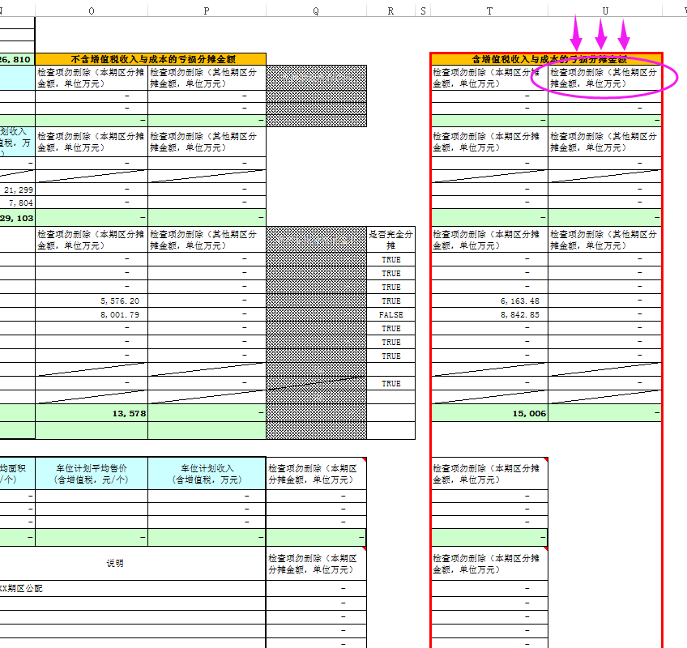
(8) | 税金 |  |  | 41,576 | 17,432 | 41,576 | 41,576
2、 | 跨期公配分摊成本（万元） | 0 | 0 | 0 | 0 | 0 | 0 | 跨期分摊的公配：本期公配，填写分摊至他期成本，负数表示；他期公配，填写分摊至本期成本，正数表示。 |  | 目标套表-表1 （链接取数）
 | 商贸市场 | （无跨期分摊） |  |  |  |  | 0 | 本期配建，分摊他期金额，按期区占地面积分摊 | 本期配建，分摊他期金额，按期区占地面积分摊
 | 本期公配B | （无跨期分摊） |  |  |  |  | 0 | 本期配建，分摊他期金额，按期区占地面积分摊 | 本期配建，分摊他期金额，按期区占地面积分摊
 | 本期公配C | （无跨期分摊） |  |  |  |  | 0 | 本期配建，分摊他期金额，按期区占地面积分摊 | 本期配建，分摊他期金额，按期区占地面积分摊
 | 他期公配D | （无跨期分摊） |  |  |  |  | 0 | 他期配建，分摊本期金额，按期区占地面积分摊 | 他期配建，分摊本期金额，按期区占地面积分摊
 | 他期公配E | （无跨期分摊） |  |  |  |  | 0 | 他期配建，分摊本期金额，按期区占地面积分摊 | 他期配建，分摊本期金额，按期区占地面积分摊
三、 | 销售部分利润总额（万元） | 0 | 0 | 73,518 | 82,954 | 73,518 | 73,518
四、 | 销售部分所得税（万元） |  |  | 18,379 | 20,738 | 18,379 | 18,379 |  |  | 目标套表-表2或表6建筑成本 （链接取数）
五、 | 销售部分净利润 | 0 | 0 | 55,138 | 62,215 | 55,138 | 55,138
六、 | 销售净利润率 | #DIV/0! | #DIV/0! | 14.28% | 17.89% | #DIV/0! | #DIV/0!
分析总结： 1、 2、 3、 ……

